Hoja1
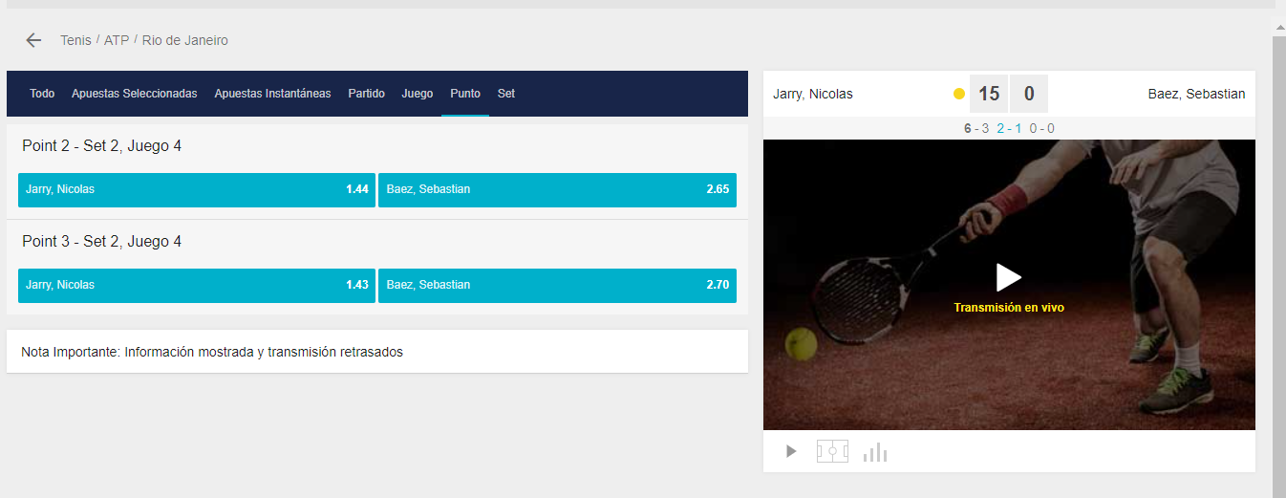
 |  | jarry, nicolas | Baez, S

sets1 | sets2 | Marcador 1 | Marcador 2 | Set | Game | Punto 1 | Punto 2 | Juego 1 | Juego 2 | Set 1 | Set 2 | Partido 1 | Partido 2
2 | 1 | 15 | 0 | 2 | 4 | 1.44 | 2.65 | 1.01 | 18 | 1.09 | 7.5 | 1.03 | 13
2 | 1 | 30 | 0 | 2 | 4
2 | 1 | 40 | 0 | 2 | 4

